INFORMACIÓN POR ZONAS PROP
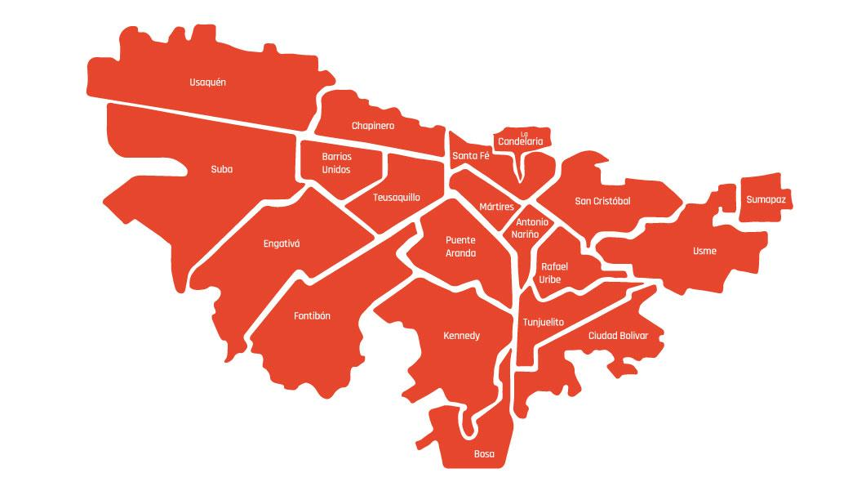
ZONA | LOCALIDADES | PROMEDIO DE PORCENTAJES | PORCENTAJE TOTAL
SUR ORIENTE | ANTONIO NARIÑO | 0.92% | 23.92%
 | SAN CRISTOBAL | 6.71%
 | USME | 9.85%
 | RAFAEL URIBE | 6.14%
 | SUMAPAZ | 0.30%
SUR OCCIDENTE | CIUDAD BOLIVAR | 13.43% | 25.50%
 | BOSA | 10.58%
 | TUNJUELITO | 1.49%
CENTRO | KENNEDY | 9.27% | 23.49%
 | CANDELARIA | 0.32%
 | SANTA FE | 5.80%
 | PUENTE ARANDA | 3.24%
 | MARTIRES | 2.82%
 | TEUSAQUILLO | 0.79%
 | CHAPINERO | 1.26%
NORTE | FONTIBON | 3.82% | 27.09%
 | ENGATIVA | 8.23%
 | BARRIOS UNIDOS | 0.78%
 | SUBA | 11.25%
 | USAQUEN | 3.00%

